상품제안서
양키캔들 리드 디퓨저 선물 88ml | 상품코드: S41304

 |  |  |  |  |  |  | 02-713-8555 | www.synergygift.co.kr
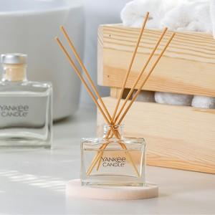 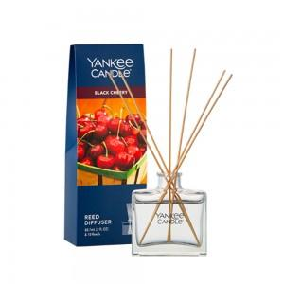 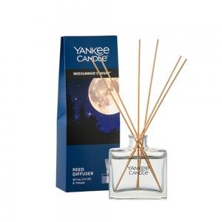

【상세/제작정보】

【인쇄/포장옵션】 | 스티커 / 쇼핑백동봉

【공급단가】 | 수량 | 30~ | 100~ | 300~ | 500~ | 1,000~
*VAT별도 | 단가 | 19,240원 | 18,940원 | 18,500원 | 17,760원 | 17,020원

【상품 URL】 | https://www.synergygift.co.kr:443/src/goods_detail.php?gdno=41304

